답례품
상품 제안서

거래처명
업체명
담당자
전화번호 |  |  | E-mail
합 계 |  |  |  | 금 영원정
상 품 명 | 상품구성 | 과세 여부 | 박스 입수 | 주문 수량 | 정상가 | 할인가 | 할인율 | 이미지
감사 1호 | 양조 생명물간장 360mL×2 양조 테이블간장 120mL×1 양조 테이블국간장 120mL×1 | 면세 | 5 | 1 | 24,000 | 15,000 | 38%
미소 2호 | 양조 생명물간장 500mL×1 양조 깔끔한국간장 500mL×1 | 면세 | 5 | 1 | 22,000 | 13,000 | 41% | 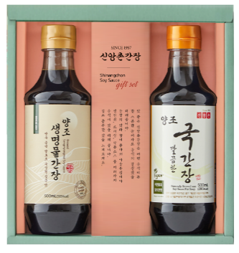
드림 2호 | 양조 생명물간장 360mL×1 양조 깔끔한국간장 360mL×1 | 면세 | 5 | 1 | 18,500 | 10,000 | 46% | 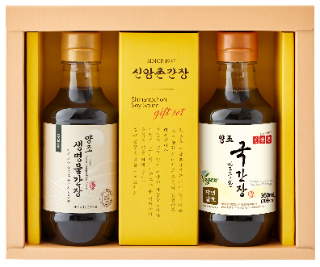
기쁨 1호 | 양조 생명물간장 500mL×1 | 면세 | 10 | 1 | 10,500 | 7,000 | 33% | 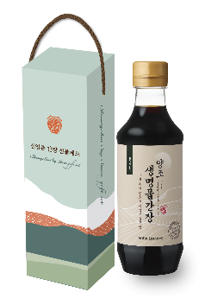

위 견적 유효기간은 견적일로 2개월 입니다. 배송비 별도상품으로 배송비 추가됩니다.

기본
상품 견적서

거래처명 | 안산상공회의소
업체명 | 롯데백화점 안산점 생명물식품 간장선물세트
담당자 | 김영희
전화번호 | 010-9010-5123 |  |  |  | E-mail | yeosuo@naver.com

상 품 명 | 상품구성 | 과세 여부 | 박스 입수 | 배송 | 정상가 | 납품가 | 할인율 | 이미지
프리미엄 2호 | 인도산 유기농 참기름 220mL×1 양조 생명물간장 500mL×2 양조 테이블간장 120mL×2 양조 테이블국간장 120mL×2 | 면세 | 4 | 무료배송 | 72,000 | 50,400 | 30% | 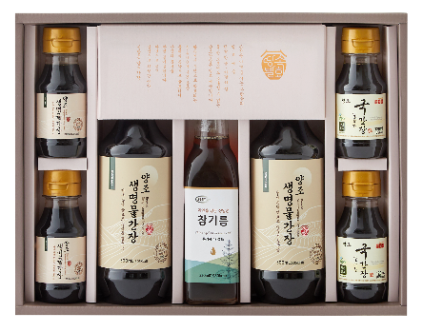
발효명가 3호 | 양조 생명물간장 500mL×1 양조 깔끔한국간장 500mL×1 신앙촌기장미역60g×1 | 면세 | 4 | 무료배송 | 38,000 | 30,400 | 20% | 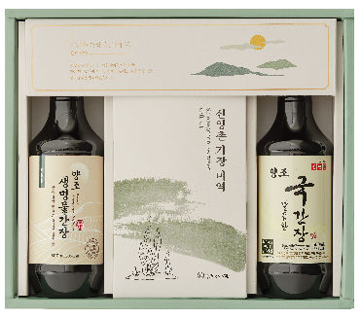
명진 1호 | 양조 생명물간장 500mL×3 양조 테이블간장 120mL×2 양조 테이블국간장 120mL×2 | 면세 | 4 | 무료배송 | 47,000 | 37,600 | 20%
명품 S5호 | 양조 생명물간장 500mL×3 양조 깔끔한국간장 500mL×1 | 면세 | 4 | 무료배송 | 42,000 | 33,600 | 20% | 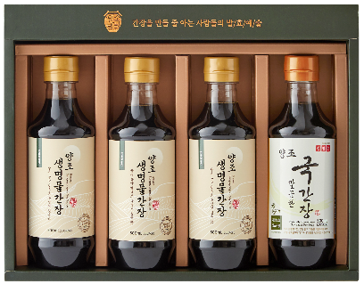
명품 S2호 | 양조 생명물간장 500mL×2 양조 깔끔한국간장 500mL×1 | 면세 | 5 | 무료배송 | 33,000 | 26,400 | 20%
특선 3호 | 양조 생명물간장 860mL×2 | 면세 | 6 | 배송비 3,000원 | 23,000 | 19,550 | 15% | 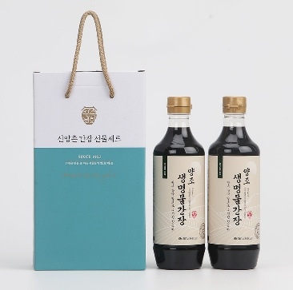
특선 4호 | 양조 생명물간장 860mL×1 양조 깔끔한국간장 860mL×1 | 면세 | 6 | 배송비 3,000원 | 21,000 | 17,850 | 15% | 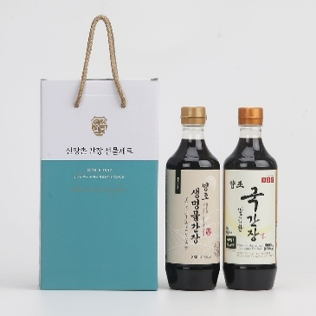

위 견적 유효기간은 견적일로 2개월 입니다.

